ЖЕНСКИЕ КУПАЛЬНИКИ ДЛЯ БАССЕЙНА
Фотопрайс бассейн Компания "Skat" info@skatsport.ru www. skatsport.ru 8 800 700‑73-57 менеджер : __________________________

артикул | наименование | фото | размер/цвет | объем, чашка | цена оптовая | рекомендуемая розничная цена | заказ (кол-во ед.) | сумма
С удовольствием представляем Вашему вниманию новую дизайнерскую коллекцию купальников
3230 - 1 | Купальник женский модель бразилиана Дизайнерские чашки состав: Полиэстер 80%, эластан 20% Сублимационная печать ПРЕДЗАКАЗ! НОВИНКА 2019 | 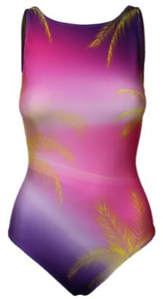 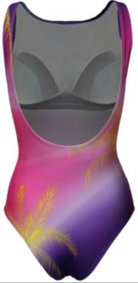 | 42 | В | 1094 | 1750 |  | 0
 |  |  | 44 | В | 1094 | 1750 |  | 0
 |  |  | 46 | В - С | 1094 | 1750 |  | 0
 |  |  | 48 | В - С | 1144 | 1830 |  | 0
 |  |  | 50 | В - С | 1144 | 1830 |  | 0
 |  |  | 52 | В - С | 1144 | 1830 |  | 0
3238 - 2 | Купальник женский модель классика Дизайнерские чашки состав: Полиэстер 80%, эластан 20% Сублимационная печать ПРЕДЗАКАЗ! НОВИНКА 2019 | 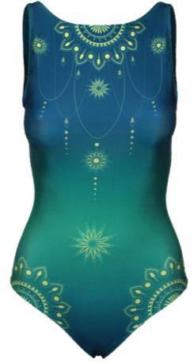 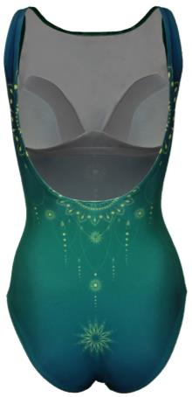 | 42 | В | 1094 | 1750 |  | 0
 |  |  | 44 | В | 1094 | 1750 |  | 0
 |  |  | 46 | В - С | 1094 | 1750 |  | 0
 |  |  | 48 | В - С | 1144 | 1830 |  | 0
 |  |  | 50 | В - С | 1144 | 1830 |  | 0
 |  |  | 52 | В - С | 1144 | 1830 |  | 0
3237 - 2 | Купальник женский модель классика Дизайнерские чашки состав: Полиэстер 80%, эластан 20% Сублимационная печать ПРЕДЗАКАЗ! НОВИНКА 2019 | 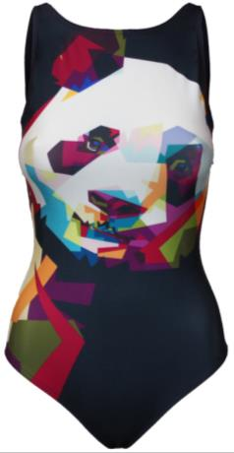 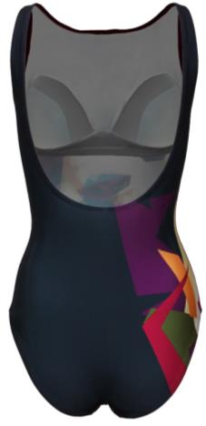 | 42 | В | 1094 | 1750 |  | 0
 |  |  | 44 | В | 1094 | 1750 |  | 0
 |  |  | 46 | В - С | 1094 | 1750 |  | 0
 |  |  | 48 | В - С | 1144 | 1830 |  | 0
 |  |  | 50 | В - С | 1144 | 1830 |  | 0
 |  |  | 52 | В - С | 1144 | 1830 |  | 0
3236 - 2 | Купальник женский модель классика Дизайнерские чашки состав: Полиэстер 80%, эластан 20% Сублимационная печать ПРЕДЗАКАЗ! НОВИНКА 2019 | 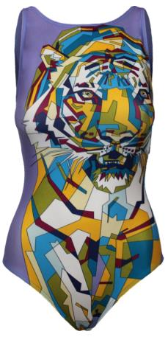 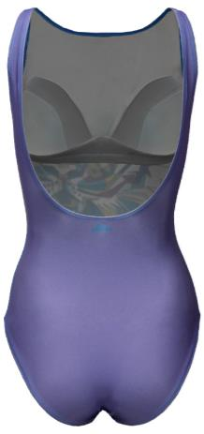 | 42 | В | 1094 | 1750 |  | 0
 |  |  | 44 | В | 1094 | 1750 |  | 0
 |  |  | 46 | В - С | 1094 | 1750 |  | 0
 |  |  | 48 | В - С | 1144 | 1830 |  | 0
 |  |  | 50 | В - С | 1144 | 1830 |  | 0
 |  |  | 52 | В - С | 1144 | 1830 |  | 0
3233 - 1 Б | Купальник женский модель бразилиана Дизайнерские чашки состав: Полиэстер 80%, эластан 20% Сублимационная печать ПРЕДЗАКАЗ! НОВИНКА 2019 | 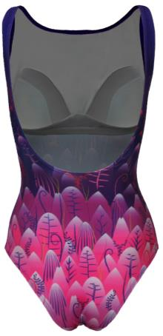 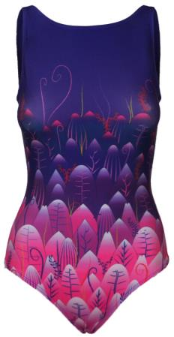 | 42 | В | 1094 | 1750 |  | 0
 |  |  | 44 | В | 1094 | 1750 |  | 0
 |  |  | 46 | В - С | 1094 | 1750 |  | 0
 |  |  | 48 | В - С | 1144 | 1830 |  | 0
 |  |  | 50 | В - С | 1144 | 1830 |  | 0
 |  |  | 52 | В - С | 1144 | 1830 |  | 0
3235 - 1 | Купальник женский модель бразилиана Дизайнерские чашки состав: Полиэстер 80%, эластан 20% Сублимационная печать ПРЕДЗАКАЗ! НОВИНКА 2019 | 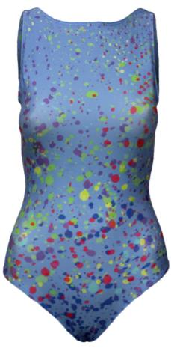 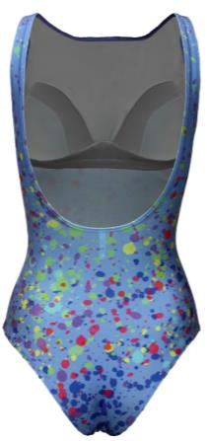 | 42 | В | 1094 | 1750 |  | 0
 |  |  | 44 | В | 1094 | 1750 |  | 0
 |  |  | 46 | В - С | 1094 | 1750 |  | 0
 |  |  | 48 | В - С | 1144 | 1830 |  | 0
 |  |  | 50 | В - С | 1144 | 1830 |  | 0
 |  |  | 52 | В - С | 1144 | 1830 |  | 0
3231 - 1 | Купальник женский модель бразилиана Дизайнерские чашки состав: Полиэстер 80%, эластан 20% Сублимационная печать ПРЕДЗАКАЗ! НОВИНКА 2019 | 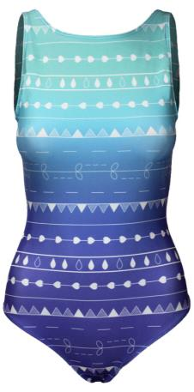 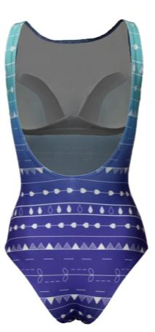 | 42 | В | 1094 | 1750 |  | 0
 |  |  | 44 | В | 1094 | 1750 |  | 0
 |  |  | 46 | В - С | 1094 | 1750 |  | 0
 |  |  | 48 | В - С | 1144 | 1830 |  | 0
 |  |  | 50 | В - С | 1144 | 1830 |  | 0
 |  |  | 52 | В - С | 1144 | 1830 |  | 0
3219 - 2А | Купальник женский модель классика состав: Полиэстер 80%, эластан 20% Сублимационная печать ПРЕДЗАКАЗ! НОВИНКА 2019 | 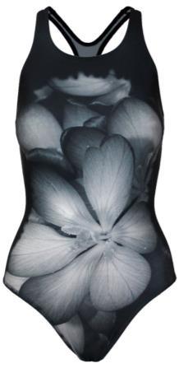 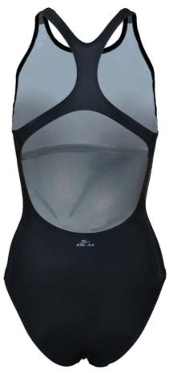 | 42 |  | 938 | 1500 |  | 0
 |  |  | 44 |  | 938 | 1500 |  | 0
 |  |  | 46 |  | 938 | 1500 |  | 0
 |  |  | 48 |  | 988 | 1580 |  | 0
 |  |  | 50 |  | 988 | 1580 |  | 0
 |  |  | 52 |  | 988 | 1580 |  | 0
3219 - 2Б | Купальник женский модель классика состав: Полиэстер 80%, эластан 20% Сублимационная печать ПРЕДЗАКАЗ! НОВИНКА 2019 | 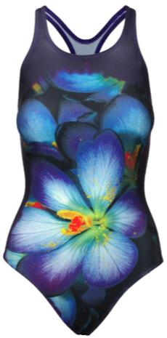 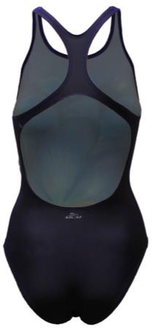 | 42 |  | 938 | 1500 |  | 0
 |  |  | 44 |  | 938 | 1500 |  | 0
 |  |  | 46 |  | 938 | 1500 |  | 0
 |  |  | 48 |  | 988 | 1580 |  | 0
 |  |  | 50 |  | 988 | 1580 |  | 0
 |  |  | 52 |  | 988 | 1580 |  | 0
3221 - 2 | Купальник женский модель классика состав: Полиэстер 80%, эластан 20% Сублимационная печать ПРЕДЗАКАЗ! НОВИНКА 2019 | 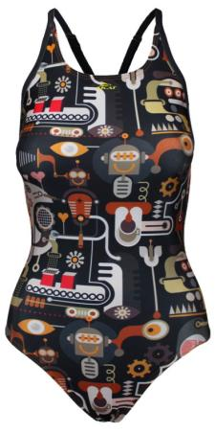 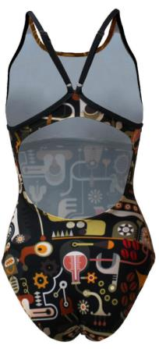 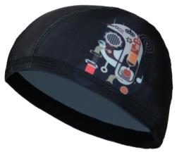 | 42 |  | 938 | 1500 |  | 0
 |  |  | 44 |  | 938 | 1500 |  | 0
 |  |  | 46 |  | 938 | 1500 |  | 0
 |  |  | 48 |  | 988 | 1580 |  | 0
 |  |  | 50 |  | 988 | 1580 |  | 0
 |  |  | 52 |  | 988 | 1580 |  | 0
3234 - 1А | Купальник женский модель бразилиана Дизайнерские чашки состав: Полиэстер 80%, эластан 20% Сублимационная печать ПРЕДЗАКАЗ! НОВИНКА 2019 | 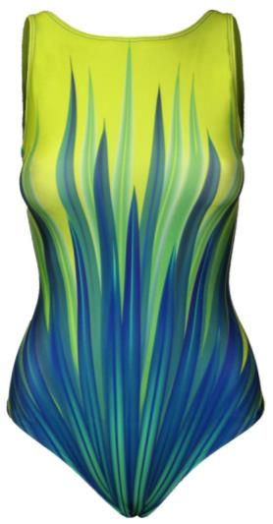 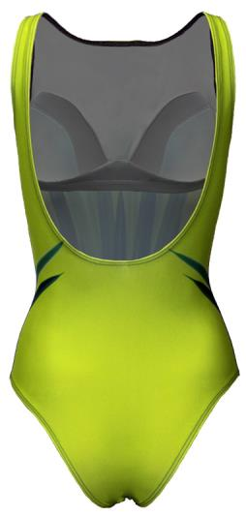 | 42 | В | 1094 | 1750 |  | 0
 |  |  | 44 | В | 1094 | 1750 |  | 0
 |  |  | 46 | В - С | 1094 | 1750 |  | 0
 |  |  | 48 | В - С | 1144 | 1830 |  | 0
 |  |  | 50 | В - С | 1144 | 1830 |  | 0
 |  |  | 52 | В - С | 1144 | 1830 |  | 0
3233 - 1А | Купальник женский модель бразилиана Дизайнерские чашки состав: Полиэстер 80%, эластан 20% Сублимационная печать ПРЕДЗАКАЗ! НОВИНКА 2019 | 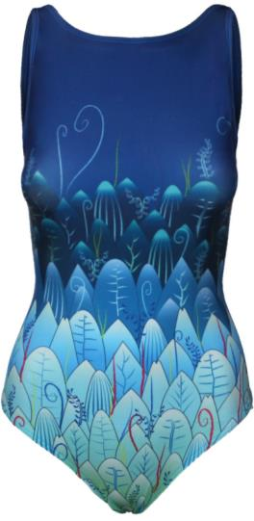 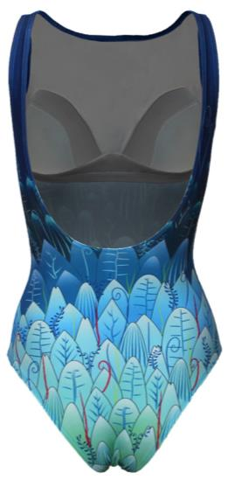 | 42 | В | 1094 | 1750 |  | 0
 |  |  | 44 | В | 1094 | 1750 |  | 0
 |  |  | 46 | В - С | 1094 | 1750 |  | 0
 |  |  | 48 | В - С | 1144 | 1830 |  | 0
 |  |  | 50 | В - С | 1144 | 1830 |  | 0
 |  |  | 52 | В - С | 1144 | 1830 |  | 0
3234 - 1Б | Купальник женский модель бразилиана Дизайнерские чашки состав: Полиэстер 80%, эластан 20% Сублимационная печать ПРЕДЗАКАЗ! НОВИНКА 2019 | 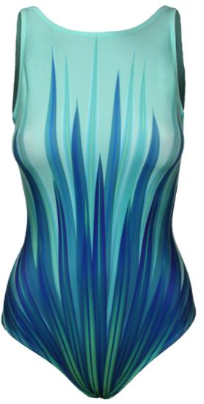 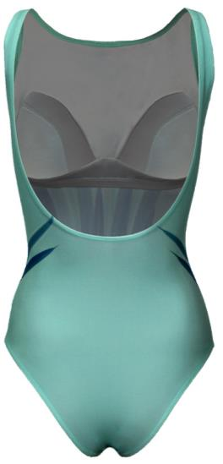 | 42 | В | 1094 | 1750 |  | 0
 |  |  | 44 | В | 1094 | 1750 |  | 0
 |  |  | 46 | В - С | 1094 | 1750 |  | 0
 |  |  | 48 | В - С | 1144 | 1830 |  | 0
 |  |  | 50 | В - С | 1144 | 1830 |  | 0
 |  |  | 52 | В - С | 1144 | 1830 |  | 0
3233 - 2Б | Купальник женский модель классика Дизайнерские чашки состав: Полиэстер 80%, эластан 20% Сублимационная печать ПРЕДЗАКАЗ! НОВИНКА 2019 | 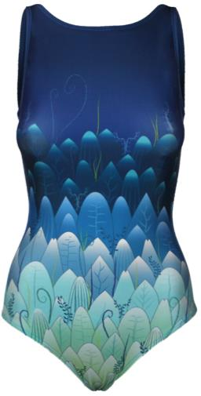 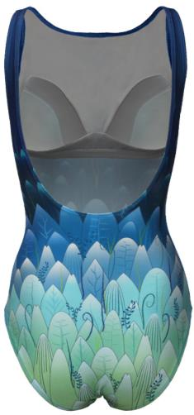 | 42 | В | 1094 | 1750 |  | 0
 |  |  | 44 | В | 1094 | 1750 |  | 0
 |  |  | 46 | В - С | 1094 | 1750 |  | 0
 |  |  | 48 | В - С | 1144 | 1830 |  | 0
 |  |  | 50 | В - С | 1144 | 1830 |  | 0
 |  |  | 52 | В - С | 1144 | 1830 |  | 0
3220 - 2 | Купальник женский для бассейна состав: Полиэстер 80%, эластан 20% Сублимационная печать ПРЕДЗАКАЗ! НОВИНКА 2019 | 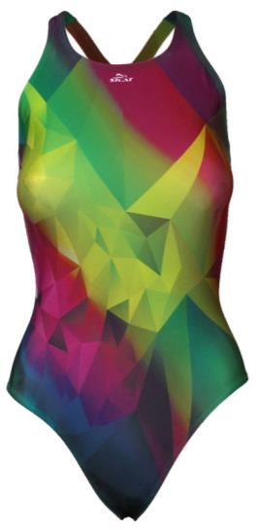 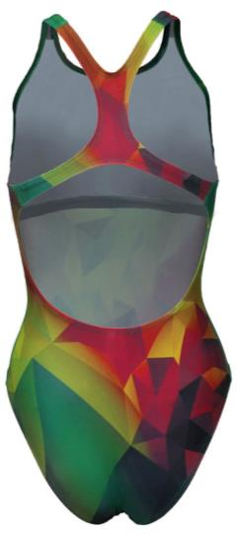 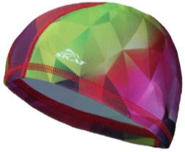 | 42 |  | 938 | 1500 |  | 0
 |  |  | 44 |  | 938 | 1500 |  | 0
 |  |  | 46 |  | 938 | 1500 |  | 0
 |  |  | 48 |  | 988 | 1580 |  | 0
 |  |  | 50 |  | 988 | 1580 |  | 0
 |  |  | 52 |  | 988 | 1580 |  | 0
3222 - 2 | Купальник женский для бассейна состав: Полиэстер 80%, эластан 20% Сублимационная печать ПРЕДЗАКАЗ! НОВИНКА 2019 | 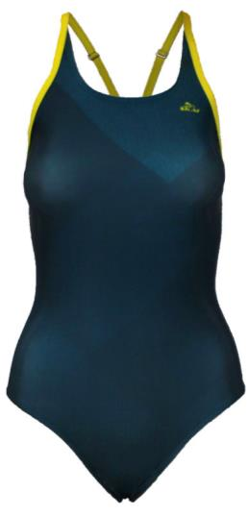 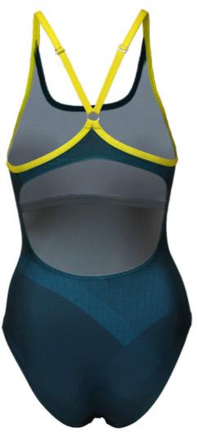 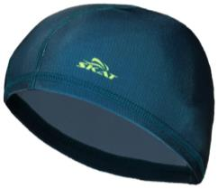 | 42 |  | 938 | 1500 |  | 0
 |  |  | 44 |  | 938 | 1500 |  | 0
 |  |  | 46 |  | 938 | 1500 |  | 0
 |  |  | 48 |  | 988 | 1580 |  | 0
 |  |  | 50 |  | 988 | 1580 |  | 0
 |  |  | 52 |  | 988 | 1580 |  | 0
* Широкая размерная сетка ( 75 D - 95 F ) дает возможность подобрать идеальный лиф в соотношении обьема и чашки. * Боковая деталь чашки, переходящая в широкую бретель, позволяет красиво оформить обьем груди с боков и направить его к центру. *Каркасы и пояс поддерживают грудь снизу. *Шнуровка моделирует грудь сверху. *В комплект входят трусы с высокой посадкой. *Модель выполнена в двух расцветках - молочный шоколад и легкий графит с эффектом градиента.
4223 | Купальник женский " SIZE +" Состав: п/э 80%, Эластан 20% | 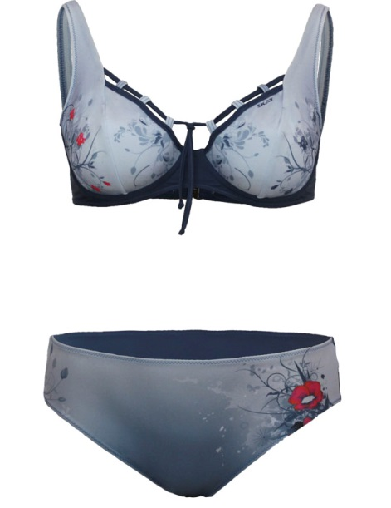 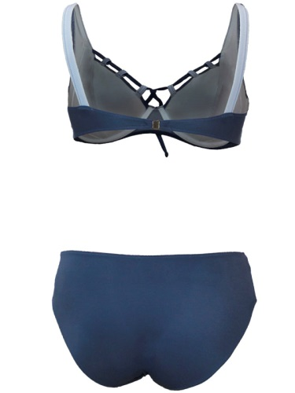 | 48 | 75D | 1613 | 2580 |  | 0
 |  |  |  | 75E | 1613 | 2580 |  | 0
 |  |  |  | 75F | 1613 | 2580 |  | 0
 |  |  |  | 75G | 1613 | 2580 |  | 0
4223 | Купальник женский " SIZE +" Состав: п/э 80%, Эластан 20% |  | 50 | 80D | 1613 | 2580 |  | 0
 |  |  |  | 80E | 1613 | 2580 |  | 0
 |  |  |  | 80F | 1613 | 2580 |  | 0
 |  |  |  | 80G | 1613 | 2580 |  | 0
4223 | Купальник женский " SIZE +" Состав: п/э 80%, Эластан 20% |  | 52 | 85D | 1613 | 2580 |  | 0
 |  |  |  | 85Е | 1613 | 2580 |  | 0
4223 | Купальник женский " SIZE +" Состав: п/э 80%, Эластан 20% |  | 54 | 85F | 1613 | 2580 |  | 0
 |  |  |  | 85G | 1613 | 2580 |  | 0
4223 | Купальник женский " SIZE +" Состав: п/э 80%, Эластан 20% |  | 56 | 90D | 1613 | 2580 |  | 0
 |  |  |  | 90E | 1613 | 2580 |  | 0
 |  |  |  | 90F | 1613 | 2580 |  | 0
 |  |  |  | 90G | 1613 | 2580 |  | 0
4223 | Купальник женский " SIZE +" Состав: п/э 80%, Эластан 20% |  | 58 | 95D | 1613 | 2580 |  | 0
 |  |  |  | 95F | 1613 | 2580 |  | 0
4224 | Купальник женский " SIZE +" Состав: п/э 80%, Эластан 20% | 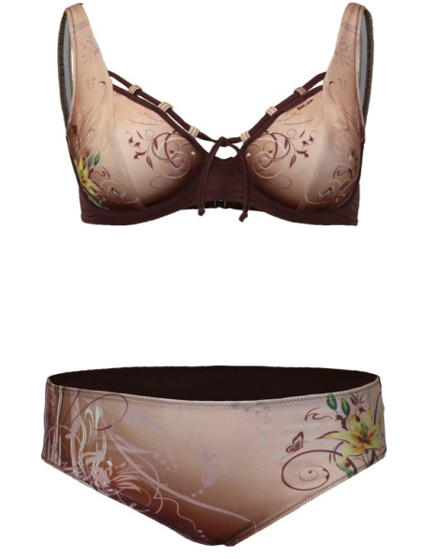 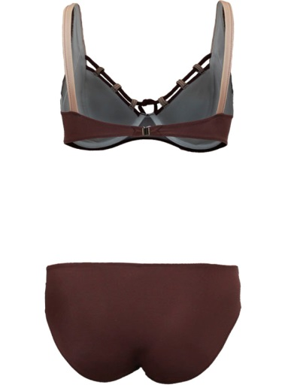 | 48 | 75D | 1613 | 2580 |  | 0
 |  |  |  | 75E | 1613 | 2580 |  | 0
 |  |  |  | 75F | 1613 | 2580 |  | 0
 |  |  |  | 75G | 1613 | 2580 |  | 0
4224 | Купальник женский " SIZE +" Состав: п/э 80%, Эластан 20% |  | 50 | 80D | 1613 | 2580 |  | 0
 |  |  |  | 80E | 1613 | 2580 |  | 0
 |  |  |  | 80F | 1613 | 2580 |  | 0
 |  |  |  | 80G | 1613 | 2580 |  | 0
4224 | Купальник женский " SIZE +" Состав: п/э 80%, Эластан 20% |  | 52 | 85D | 1613 | 2580 |  | 0
 |  |  |  | 85Е | 1613 | 2580 |  | 0
4224 | Купальник женский " SIZE +" Состав: п/э 80%, Эластан 20% |  | 54 | 85F | 1613 | 2580 |  | 0
 |  |  |  | 85G | 1613 | 2580 |  | 0
4224 | Купальник женский " SIZE +" Состав: п/э 80%, Эластан 20% |  | 56 | 90D | 1613 | 2580 |  | 0
 |  |  |  | 90E | 1613 | 2580 |  | 0
 |  |  |  | 90F | 1613 | 2580 |  | 0
 |  |  |  | 90G | 1613 | 2580 |  | 0
4224 | Купальник женский " SIZE +" Состав: п/э 80%, Эластан 20% |  | 58 | 95D | 1613 | 2580 |  | 0
 |  |  |  | 95F | 1613 | 2580 |  | 0
3851 | Купальник женский для бассейна. Состав: Полиамид 80%, Эластан 20% Утягивающие вставки в верхней части купальника, плотные чашки с косточкой и широкие бретели обеспечат необходимую поддержку. Ткань проходит обработку " антихлор", что делает купальник идеальным для занятий аквааэробикой и аквафитнесом. | 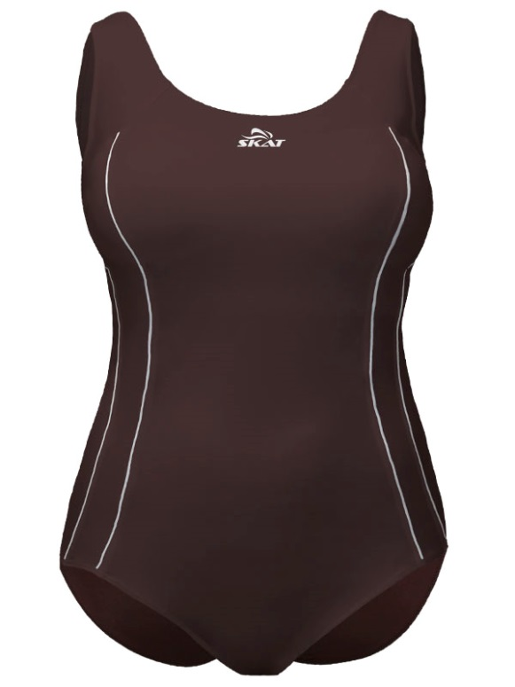 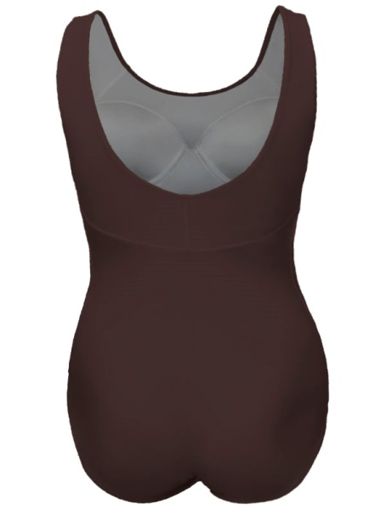 | 50 |  | 2125 | 3400 |  | 0
 |  |  | 52 |  | 2125 | 3400 |  | 0
 |  |  | 54 |  | 2125 | 3400 |  | 0
 |  |  | 56 |  | 2125 | 3400 |  | 0
 |  |  | 58 |  | 2125 | 3400 |  | 0
 |  |  | 60 |  | 2125 | 3400 |  | 0
3850 |  | 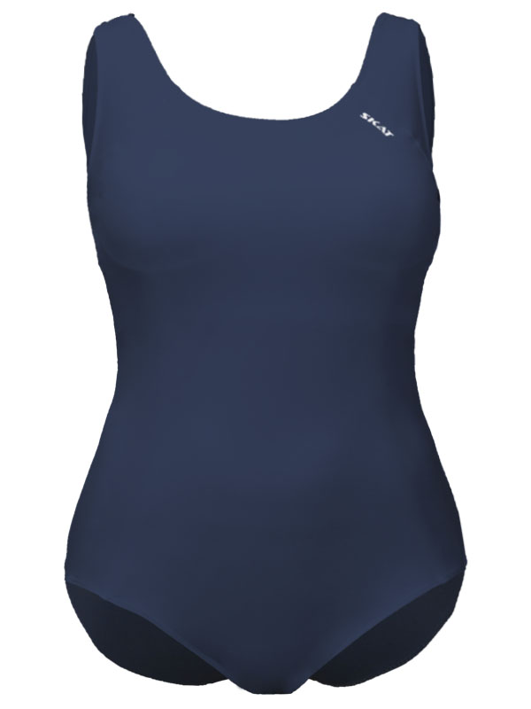 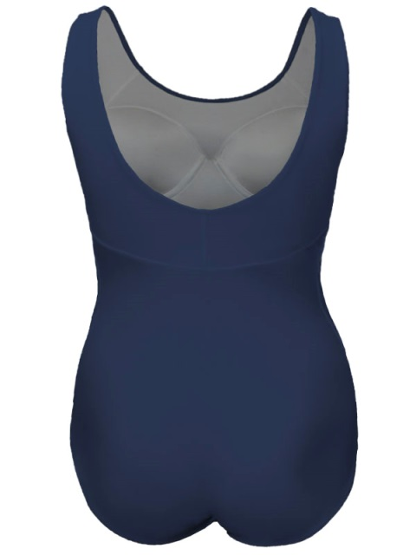 | 50 |  | 2000 | 3200 |  | 0
 |  |  | 52 |  | 2000 | 3200 |  | 0
 |  |  | 54 |  | 2000 | 3200 |  | 0
 |  |  | 56 |  | 2000 | 3200 |  | 0
 |  |  | 58 |  | 2000 | 3200 |  | 0
 |  |  | 60 |  | 2000 | 3200 |  | 0
3213 | Купальник женский для бассейна состав: Полиэстер 80%, эластан 20% Сублимационная печать | 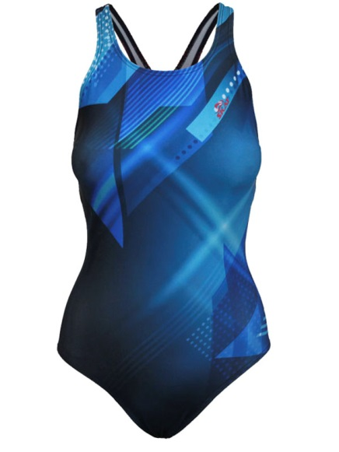 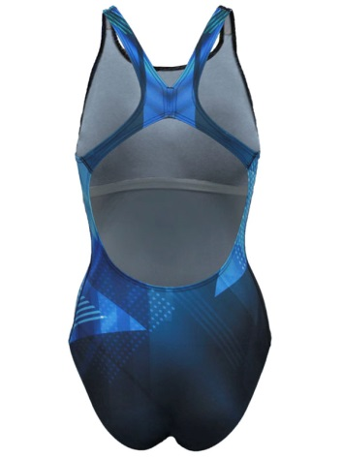 | 42 |  | 983 | 1574 |  | 0
 |  |  | 44 |  | 983 | 1574 |  | 0
 |  |  | 46 |  | 983 | 1574 |  | 0
 |  |  | 48 |  | 983 | 1574 |  | 0
3214 | Купальник женский для бассейна состав: Полиэстер 80%, эластан 20% Сублимационная печать | 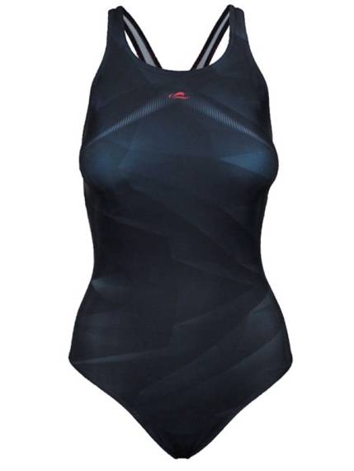 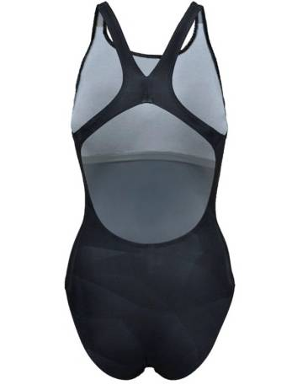 | 42 |  | 983 | 1574 |  | 0
 |  |  | 44 |  | 983 | 1574 |  | 0
 |  |  | 46 |  | 983 | 1574 |  | 0
 |  |  | 48 |  | 983 | 1574 |  | 0
3215 | Купальник женский для бассейна состав: Полиэстер 80%, эластан 20% Сублимационная печать | 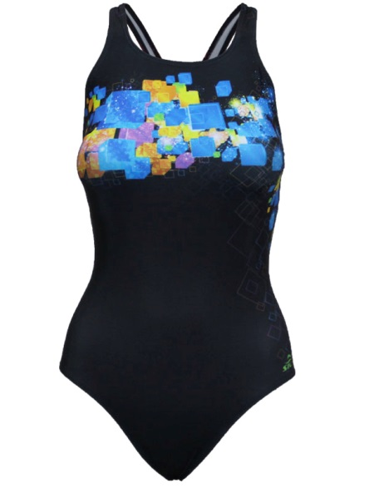 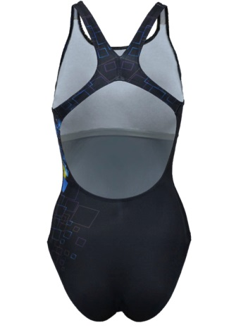 | 42 |  | 983 | 1574 |  | 0
 |  |  | 44 |  | 983 | 1574 |  | 0
 |  |  | 46 |  | 983 | 1574 |  | 0
 |  |  | 48 |  | 983 | 1574 |  | 0
3216 | Купальник женский для бассейна состав: Полиэстер 80%, эластан 20% Сублимационная печать | 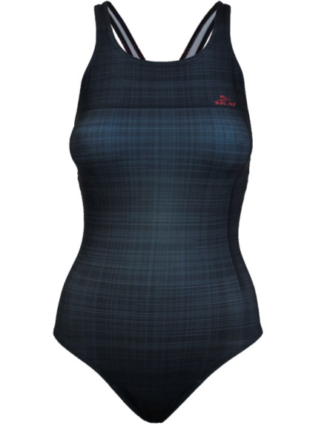 | 42 |  | 983 | 1574 |  | 0
 |  |  | 44 |  | 983 | 1574 |  | 0
 |  |  | 46 |  | 983 | 1574 |  | 0
 |  |  | 48 |  | 983 | 1574 |  | 0
3217 | Купальник женский для бассейна состав: Полиэстер 80%, эластан 20% Сублимационная печать |  | 42 |  | 983 | 1574 |  | 0
 |  |  | 44 |  | 983 | 1574 |  | 0
 |  |  | 46 |  | 983 | 1574 |  | 0
 |  |  | 48 |  | 983 | 1574 |  | 0
3218 | Купальник женский для бассейна состав: Полиэстер 80%, эластан 20% Сублимационная печать |  | 42 |  | 983 | 1574 |  | 0
 |  |  | 44 |  | 983 | 1574 |  | 0
 |  |  | 46 |  | 983 | 1574 |  | 0
 |  |  | 48 |  | 983 | 1574 |  | 0
3411 | Купальник женский для бассейна состав: Полиэстер 80%, эластан 20% Сублимационная печать |  | 42 |  | 983 | 1574 |  | 0
 |  |  | 44 |  | 983 | 1574 |  | 0
 |  |  | 46 |  | 983 | 1574 |  | 0
 |  |  | 48 |  | 983 | 1574 |  | 0
3412 | Купальник женский для бассейна состав: Полиэстер 80%, эластан 20% Сублимационная печать |  | 42 |  | 983 | 1574 |  | 0
 |  |  | 44 |  | 983 | 1574 |  | 0
 |  |  | 46 |  | 983 | 1574 |  | 0
 |  |  | 48 |  | 983 | 1574 |  | 0
3801 А | Купальник женский для бассейна состав: Полиамид 80%, эластан 20% |  | 42 |  | 967 | 1548 |  | 0
 |  |  | 44 |  | 967 | 1548 |  | 0
 |  |  | 46 |  | 967 | 1548 |  | 0
 |  |  | 48 |  | 967 | 1548 |  | 0
 |  |  | 50 |  | 967 | 1548 |  | 0
3801 Ж | Купальник женский для бассейна состав: Полиамид 80%, эластан 20% |  | 42 |  | 967 | 1548 |  | 0
 |  |  | 44 |  | 967 | 1548 |  | 0
 |  |  | 46 |  | 967 | 1548 |  | 0
 |  |  | 48 |  | 967 | 1548 |  | 0
 |  |  | 50 |  | 967 | 1548 |  | 0
3801 Д | Купальник женский для бассейна состав: Полиамид 80%, эластан 20% |  | 42 |  | 967 | 1548 |  | 0
 |  |  | 44 |  | 967 | 1548 |  | 0
 |  |  | 46 |  | 967 | 1548 |  | 0
 |  |  | 48 |  | 967 | 1548 |  | 0
 |  |  | 50 |  | 967 | 1548 |  | 0
3802 А | Купальник женский для бассейна состав: Полиамид 80%, эластан 20% Потайные чашки - вкладыши |  | 42 |  | 1135 | 1816 |  | 0
 |  |  | 44 |  | 1135 | 1816 |  | 0
 |  |  | 46 |  | 1135 | 1816 |  | 0
 |  |  | 48 |  | 1135 | 1816 |  | 0
 |  |  | 50 |  | 1135 | 1816 |  | 0
3802 Е | Купальник женский для бассейна состав: Полиамид 80%, эластан 20% Потайные чашки - вкладыши |  | 42 |  | 1135 | 1816 |  | 0
 |  |  | 44 |  | 1135 | 1816 |  | 0
 |  |  | 46 |  | 1135 | 1816 |  | 0
 |  |  | 48 |  | 1135 | 1816 |  | 0
 |  |  | 50 |  | 1135 | 1816 |  | 0
3802 Д | Купальник женский для бассейна состав: Полиамид 80%, эластан 20% Потайные чашки - вкладыши |  | 42 |  | 1135 | 1816 |  | 0
 |  |  | 44 |  | 1135 | 1816 |  | 0
 |  |  | 46 |  | 1135 | 1816 |  | 0
 |  |  | 48 |  | 1135 | 1816 |  | 0
 |  |  | 50 |  | 1135 | 1816 |  | 0
3803 А | Купальник женский для бассейна состав: Полиамид 80%, эластан 20% |  | 42 |  | 1082 | 1732 |  | 0
 |  |  | 44 |  | 1082 | 1732 |  | 0
 |  |  | 46 |  | 1082 | 1732 |  | 0
 |  |  | 48 |  | 1082 | 1732 |  | 0
 |  |  | 50 |  | 1082 | 1732 |  | 0
3803 Ж | Купальник женский для бассейна состав: Полиамид 80%, эластан 20% |  | 42 |  | 1082 | 1732 |  | 0
 |  |  | 44 |  | 1082 | 1732 |  | 0
 |  |  | 46 |  | 1082 | 1732 |  | 0
 |  |  | 48 |  | 1082 | 1732 |  | 0
 |  |  | 50 |  | 1082 | 1732 |  | 0
3803 Е | Купальник женский для бассейна состав: Полиамид 80%, эластан 20% |  | 42 |  | 1082 | 1732 |  | 0
 |  |  | 44 |  | 1082 | 1732 |  | 0
 |  |  | 46 |  | 1082 | 1732 |  | 0
 |  |  | 48 |  | 1082 | 1732 |  | 0
 |  |  | 50 |  | 1082 | 1732 |  | 0
3804 А | Купальник женский для бассейна состав: Полиамид 80%, эластан 20% Потайные чашки - вкладыши |  | 42 |  | 991 | 1586 |  | 0
 |  |  | 44 |  | 991 | 1586 |  | 0
 |  |  | 46 |  | 991 | 1586 |  | 0
 |  |  | 48 |  | 991 | 1586 |  | 0
 |  |  | 50 |  | 991 | 1586 |  | 0
3804 Ц | Купальник женский для бассейна состав: Полиамид 80%, эластан 20% Потайные чашки - вкладыши |  | 42 |  | 991 | 1586 |  | 0
 |  |  | 44 |  | 991 | 1586 |  | 0
 |  |  | 46 |  | 991 | 1586 |  | 0
 |  |  | 48 |  | 991 | 1586 |  | 0
 |  |  | 50 |  | 991 | 1586 |  | 0
3804 М | Купальник женский для бассейна состав: Полиамид 80%, эластан 20% Потайные чашки - вкладыши |  | 42 |  | 991 | 1586 |  | 0
 |  |  | 44 |  | 991 | 1586 |  | 0
 |  |  | 46 |  | 991 | 1586 |  | 0
 |  |  | 48 |  | 991 | 1586 |  | 0
 |  |  | 50 |  | 991 | 1586 |  | 0
3805 А | Купальник женский для бассейна состав: Полиамид 80%, эластан 20% Потайные чашки - вкладыши |  | 42 |  | 1169 | 1870 |  | 0
 |  |  | 44 |  | 1169 | 1870 |  | 0
 |  |  | 46 |  | 1169 | 1870 |  | 0
 |  |  | 48 |  | 1169 | 1870 |  | 0
 |  |  | 50 |  | 1169 | 1870 |  | 0
3805 М | Купальник женский для бассейна состав: Полиамид 80%, эластан 20% Потайные чашки - вкладыши |  | 42 |  | 1169 | 1870 |  | 0
 |  |  | 44 |  | 1169 | 1870 |  | 0
 |  |  | 46 |  | 1169 | 1870 |  | 0
 |  |  | 48 |  | 1169 | 1870 |  | 0
 |  |  | 50 |  | 1169 | 1870 |  | 0
3805 Р | Купальник женский для бассейна состав: Полиамид 80%, эластан 20% Потайные чашки - вкладыши |  | 42 |  | 1169 | 1870 |  | 0
 |  |  | 44 |  | 1169 | 1870 |  | 0
 |  |  | 46 |  | 1169 | 1870 |  | 0
 |  |  | 48 |  | 1169 | 1870 |  | 0
 |  |  | 50 |  | 1169 | 1870 |  | 0
3805 Ц | Купальник женский для бассейна состав: Полиамид 80%, эластан 20% Потайные чашки - вкладыши |  | 42 |  | 1169 | 1870 |  | 0
 |  |  | 44 |  | 1169 | 1870 |  | 0
 |  |  | 46 |  | 1169 | 1870 |  | 0
 |  |  | 48 |  | 1169 | 1870 |  | 0
 |  |  | 50 |  | 1169 | 1870 |  | 0
3807 А1 | Купальник женский для бассейна состав: Полиамид 80%, эластан 20% Потайные чашки - вкладыши |  | 42 |  | 1076 | 1722 |  | 0
 |  |  | 44 |  | 1076 | 1722 |  | 0
 |  |  | 46 |  | 1076 | 1722 |  | 0
 |  |  | 48 |  | 1076 | 1722 |  | 0
 |  |  | 50 |  | 1076 | 1722 |  | 0
3807 А2 | Купальник женский для бассейна состав: Полиамид 80%, эластан 20% Потайные чашки - вкладыши |  | 42 |  | 1076 | 1722 |  | 0
 |  |  | 44 |  | 1076 | 1722 |  | 0
 |  |  | 46 |  | 1076 | 1722 |  | 0
 |  |  | 48 |  | 1076 | 1722 |  | 0
 |  |  | 50 |  | 1076 | 1722 |  | 0
3807 А3 | Купальник женский для бассейна состав: Полиамид 80%, эластан 20% Потайные чашки - вкладыши |  | 42 |  | 1076 | 1722 |  | 0
 |  |  | 44 |  | 1076 | 1722 |  | 0
 |  |  | 46 |  | 1076 | 1722 |  | 0
 |  |  | 48 |  | 1076 | 1722 |  | 0
 |  |  | 50 |  | 1076 | 1722 |  | 0
3807 А4 | Купальник женский для бассейна состав: Полиамид 80%, эластан 20% Потайные чашки - вкладыши |  | 42 |  | 1076 | 1722 |  | 0
 |  |  | 44 |  | 1076 | 1722 |  | 0
 |  |  | 46 |  | 1076 | 1722 |  | 0
 |  |  | 48 |  | 1076 | 1722 |  | 0
 |  |  | 50 |  | 1076 | 1722 |  | 0
3808 И | Купальник женский для бассейна состав: Полиамид 80%, эластан 20% Потайные чашки - вкладыши |  | 42 |  | 1062 | 1700 |  | 0
 |  |  | 44 |  | 1062 | 1700 |  | 0
 |  |  | 46 |  | 1062 | 1700 |  | 0
 |  |  | 48 |  | 1062 | 1700 |  | 0
 |  |  | 50 |  | 1062 | 1700 |  | 0
3808 Е | Купальник женский для бассейна состав: Полиамид 80%, эластан 20% Потайные чашки - вкладыши |  | 42 |  | 1062 | 1700 |  | 0
 |  |  | 44 |  | 1062 | 1700 |  | 0
 |  |  | 46 |  | 1062 | 1700 |  | 0
 |  |  | 48 |  | 1062 | 1700 |  | 0
 |  |  | 50 |  | 1062 | 1700 |  | 0
3808 Д | Купальник женский для бассейна состав: Полиамид 80%, эластан 20% Потайные чашки - вкладыши |  | 42 |  | 1062 | 1700 |  | 0
 |  |  | 44 |  | 1062 | 1700 |  | 0
 |  |  | 46 |  | 1062 | 1700 |  | 0
 |  |  | 48 |  | 1062 | 1700 |  | 0
 |  |  | 50 |  | 1062 | 1700 |  | 0
3808 Щ | Купальник женский для бассейна состав: Полиамид 80%, эластан 20% Потайные чашки - вкладыши |  | 42 |  | 1062 | 1700 |  | 0
 |  |  | 44 |  | 1062 | 1700 |  | 0
 |  |  | 46 |  | 1062 | 1700 |  | 0
 |  |  | 48 |  | 1062 | 1700 |  | 0
 |  |  | 50 |  | 1062 | 1700 |  | 0
30011 Ф | Купальник женский для бассейна состав: Полиамид 80%, эластан 20% Новая серия "Basic" - это качественная продукция по выгодной цене. |  | 42 |  | 499 | 798 |  | 0
 |  |  | 44 |  | 499 | 798 |  | 0
 |  |  | 46 |  | 499 | 798 |  | 0
 |  |  | 48 |  | 499 | 798 |  | 0
30011 А | Купальник женский для бассейна состав: Полиамид 80%, эластан 20% Новая серия "Basic" - это качественная продукция по выгодной цене. |  | 42 |  | 499 | 798 |  | 0
 |  |  | 44 |  | 499 | 798 |  | 0
 |  |  | 46 |  | 499 | 798 |  | 0
 |  |  | 48 |  | 499 | 798 |  | 0
30011 Т | Купальник женский для бассейна состав: Полиамид 80%, эластан 20% Новая серия "Basic" - это качественная продукция по выгодной цене. |  | 42 |  | 499 | 798 |  | 0
...

